Sheet1
 | Total Geral | Total de Branca | Branca |  |  | Total de Preta | Preta |  |  | Total de Parda | Parda |  |  | Total de Amarela | Amarela |  |  | Total de Indígena | Indígena |  |  | Total de Não declarada | Não declarada
Localidade da Escola |  |  | Estadual | Municipal | Privada |  | Estadual | Municipal | Privada |  | Estadual | Municipal | Privada |  | Estadual | Municipal | Privada |  | Estadual | Municipal | Privada |  | Federal | Estadual | Municipal | Privada
Salvador | 81,710 | 3,106 | 2,167 | 812 | 127 | 22,495 | 16,096 | 6,093 | 306 | 41,207 | 27,892 | 11,995 | 1,320 | 375 | 242 | 122 | 11 | 172 | 96 | 71 | 5 | 14,355 | 26 | 8,900 | 4,229 | 1,200

Cor/Raça |  | Dependência Administrativa

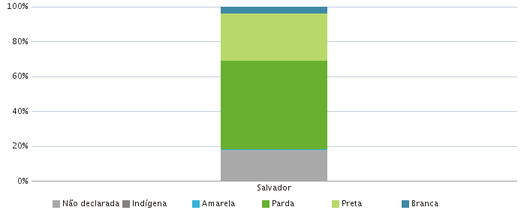 |  | 